Лист1
РАБОЧИЙ ТЕХНИЧЕСКИЙ ОТЧЕТ |  |  |  |  | НОМЕР: 2020 07 GN 001
 |  |  |  |  | ДАТА: 21.07.2020
Наименование предприятия |  |  |  | ООО "Тошкент Моторс Автосавдо"
Ф.И.О. составившего отчет |  |  |  | Ахмедов Миркомил Мирсодикович
Номер телефона с кодом города |  |  |  | 998998381686
Модель |  |  | Идентификационный номер автомобиля |  | Пробег | Дата продажи
Cobalt |  |  | XWBJA69VELA099027 |  | 50 | 2020-07-14
Обстоятельства при которых обнаружена проблема |  |  |  | Описание проблемы
 |  |  |  | Орка ойна синиши
А. |  | Автомобиль стоял, двигатель не работал
В. | Автомобиль находился в движении: |  |  | Информация относительно проблемы (Приложить чертеж или фотграфию неисправности)
 |  | При торможении
 |  | При переходе от ускорения к накату
 |  | При переключение на задний ход |  | 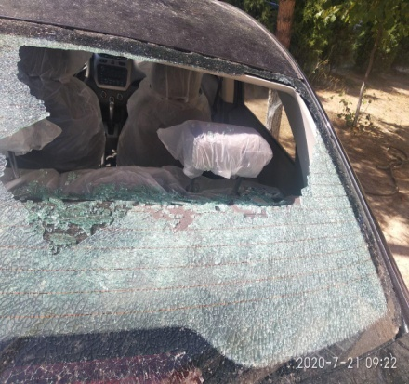 | 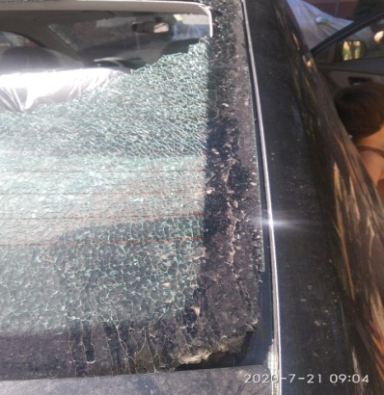
 |  | При повороте
 |  | При ускорении
 |  | При замедлении
 |  | При ______ оборотах в минут
 |  | При любой скорости
 |  | На неровной дороге
 |  | На _____ передаче
С. | При использовании:
 |  | Тормозов |  | 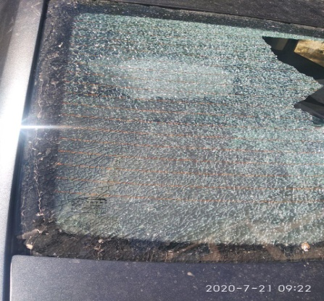 | 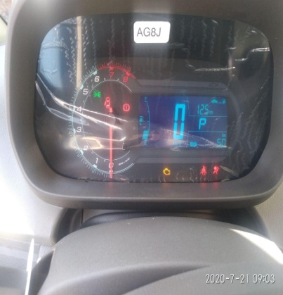
 |  | При повороте руля
 |  | При выключении сцепления
 |  | Обогревателя / кондиционера
 |  | При работе стеклоочистит / омывателя
 |  | При включении радио / CD проигрыват
 |  | Обогревателя заднего стекла
 |  | Прочее
D. | При работе двигателя:
 |  | При запуске |  | 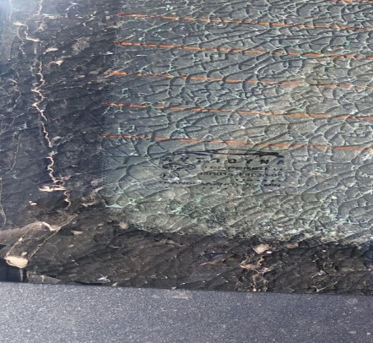
 |  | При прогреве
 |  | На холотом ходу
 |  | При горячем двигателе
E. | Возникает:
 |  | При ускорении
 |  | При высоких оборотах двигателя
 |  | При большой скорости
 |  | При большой загрузке багажника
F. | Когда случается по времени: |  |  | Информация о проблемной детали
 |  | Всегда |  | Номер детали по каталогу: | 94773018
 |  | Иногда |  | Наименование детали: | стекло заднее
 |  | После _____ км движения |  | Название поставщика:
 |  | После _____ минут езды |  | LOT № детали: | 94773018
Действия инженера по гарантии дилерского предприятия |  |  |  | 14.07.2020 да мижоз автомобилни салондан олиб чикиб кетган. Мижознинг айтишича 19.07.2020 да орка ойна ичкарисидан нам булган ва ташкарига кутарилиб колган. Автомобилнинг эшигини ёпган пайтда орка ойна тукилиб тушган.

Ответственный Отдел по принятию мер и исследованию проблемы

 |  |  |  | (заполняется со стороны Отдела Гарантии качества АО "GM Uzbekistan")

